Chi tiết địa chất
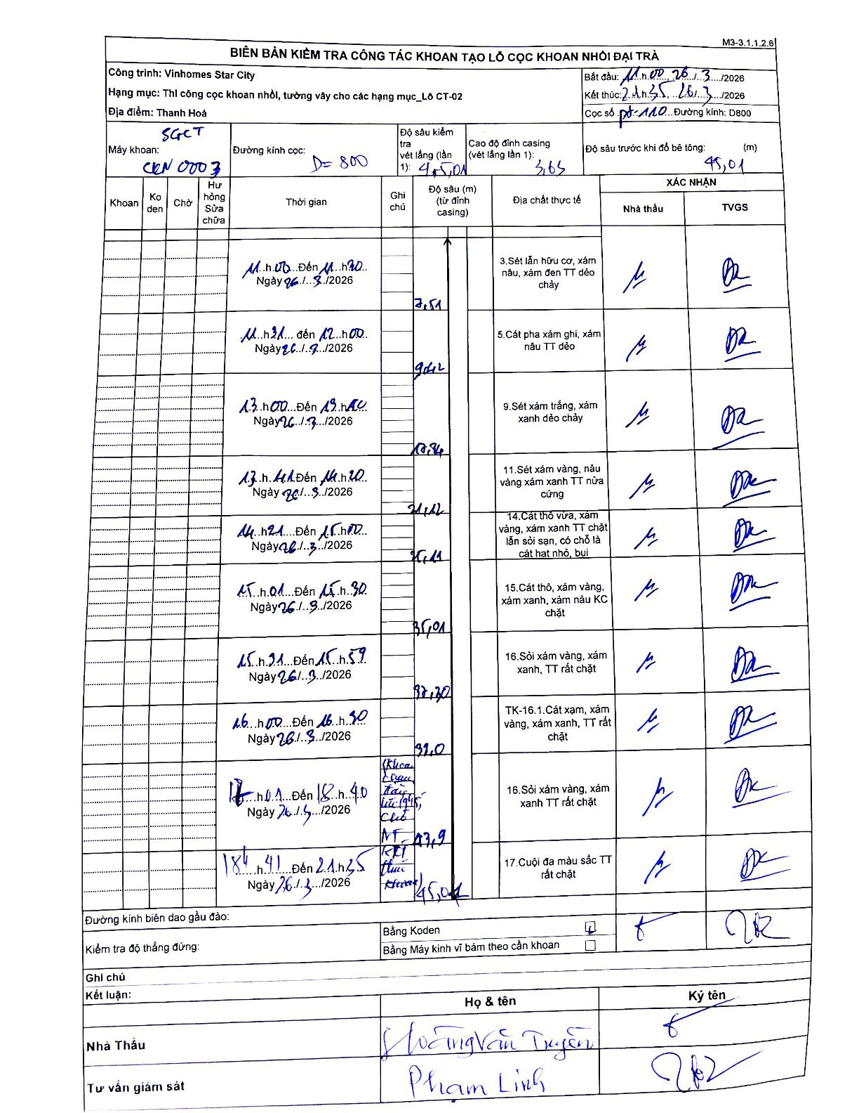
Dự án | Star City Thanh Hóa
Hạng mục | Thi công cọc khoan nhồi, tường vây cho các hạng mục_Lô CT-02
Tên bộ phận | Lô CT-02
Số hiệu cọc | P7-110
Tên Máy khoan | SGCT-KCN0003
Đường kính | D800
Bắt đầu thi công | 11:00 26/03/2026
Kết thúc thi công | 21:45 26/03/2026

Địa chất TT | Đường kính | Mô tả lớp thiết kế | Từ (h) | Đến (h) | Cao độ từ | Cao độ đến | T.Gian (h) | Dài (m) | V (m/h) | Ghi chú
3 | D800 | Sét lẫn hữu cơ, xám nâu, xám đen TT dẻo chảy | 11:00 26/03/2026 | 11:30 26/03/2026 | -3.65 | -7.51 | 0.5 | 3.86 | 7.72
5 | D800 | Cát pha xám ghi, xám nâu TT dẻo | 11:31 26/03/2026 | 12:00 26/03/2026 | -7.51 | -9.12 | 0.48 | 1.61 | 3.33
9 | D800 | Sét xám trắng, xám xanh dẻo chảy | 13:00 26/03/2026 | 13:40 26/03/2026 | -9.12 | -10.84 | 0.67 | 1.72 | 2.58
11 | D800 | Sét xám vàng, nâu vàng xám xanh TT nửa cứng | 13:41 26/03/2026 | 14:20 26/03/2026 | -10.84 | -21.42 | 0.65 | 10.58 | 16.28
14 | D800 | Cát thô vừa, xám vàng, xám xanh TT chặt lẫn sỏi sạn, có chỗ là cát hạt nhỏ, bụi | 14:21 26/03/2026 | 15:00 26/03/2026 | -21.42 | -25.11 | 0.65 | 3.69 | 5.68
15 | D800 | Cát thô, xám vàng, xám xanh, xám nâu KC chặt | 15:01 26/03/2026 | 15:30 26/03/2026 | -25.11 | -35.01 | 0.48 | 9.9 | 20.48
16 | D800 | Sỏi xám vàng, xám xanh, TT rất chặt | 15:31 26/03/2026 | 15:59 26/03/2026 | -35.01 | -37.7 | 0.47 | 2.69 | 5.76
8 | D800 | TK-16.1. Cát xám, xám vàng, xám xanh, TT rất chặt | 16:00 26/03/2026 | 16:50 26/03/2026 | -37.7 | -39 | 0.83 | 1.3 | 1.56
16 | D800 | Sỏi xám vàng, xám xanh TT rất chặt | 17:01 26/03/2026 | 18:40 26/03/2026 | -39 | -43.9 | 1.65 | 4.9 | 2.97 | Khoan thay đầu khoan lúc 17h45, cho máy hỏng
17 | D800 | Cuội đa màu sắc TT rất chặt | 18:41 26/03/2026 | 21:45 26/03/2026 | -43.9 | -45.01 | 3.07 | 1.11 | 0.36

ẢNH BIÊN BẢN GỐC

